PREDIANOSTICO
PREDIAGNOSTICO

Proyecto: |  | Apoyo con materiales a familias de bajos recursos afectadas por la tormenta tropical Amanada/ Año 2020
 |  | en Comunidades del Municipio de Nejapa

Monto Estimado: |  |  |  |  |  | $100,300.00 |  |  |  |  |  |  | Región: | CENTRAL
 |  |  |  |  |  |  |  |  |  |  |  |  | Departamento: | SAN SALVADOR
Monto Solicitado: |  |  |  |  |  |  |  |  |  |  |  |  | Municipio: | NEJAPA
Monto prevención |  |  | $-

Fecha: |  |  | 2020-06-08

 | Formulador: |  |  |  |  |  |  |  | Reviso y Autorizó Carpeta

 | Jose Francisco Amaya Rodriguez |  |  |  |  |  |  |  |  | lic. Sergio Vladimir Quijada. | Ing | Adolfo Barrios
 | Enc./Unidad de Riesgo y Desastre |  |  |  |  |  |  |  |  | Coord. Comisión Mcpal. Protección Civil

 | MATERIALES |  | LOCAL |  | CON | SIN | TIPO/PROYECTO |  |  |  |  |  | ESQUEMA GENERAL

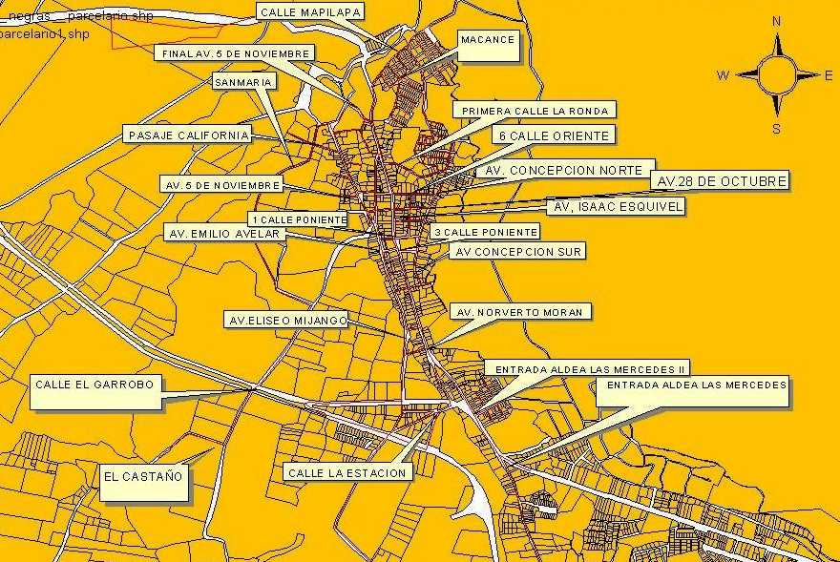
 |  |  | SI | NO | TRANS | TRANS | RURAL | URBANO
 | Productos químicos |  |  | x |  | X | CONTRAPARTIDA
 | productos alimenticios |  |  | x | X
 | combustible |  |  | X |  | X
 | Equipo seguridad |  |  | X | X
 | Enceres |  | x |  | x |  | FACTIBILIDADES
 |  |  |  |  |  |  | DESC. | SI |  |  | NO | TR
 |  |  |  |  |  |  | CEL-CAESS | X
 |  |  |  |  |  |  | ANDA | X
 |  |  |  |  |  |  | SALUD | X
 |  |  |  |  |  |  | EDUCACION | X
 |  |  |  |  |  |  | PRIVADAS | X
 | MANO DE OBRA |  |  |  |  |  | TRANSPORTE

 | TIPO | LOCAL |  | SALARIO/DIA |  |  | DESTINO |  |  |  |  | KM
 |  | SI | NO
 |  |  |  |  |  |  | DE S.S. A MUNICIPIO. |  |  |  |  | 18
 |  |  | x |  |  |  | DE MUNICIPIO. A MUNICIPIO. |  |  |  |  | 18
 | PERSONAS A FAVORECER |  |  |  |  |  | OBSERVACIONES

 |  |  |  |  | SI | NO
 | Son benefiaciados las personas que en las comunidades mantienen problemas de vulnerabilidades derivados del paso de la tormenta tropical amanda en sus casas de habitacion y predios mal contruidos. |  |  |  |  |  | esta carpeta tecnica es para aquellas personas con problemas financieros y que por tal motivo no pueden resolver los problemas de vulnerabilad en los que estan sus viviendas debido al paso de la tormenta tropical amanda.

 | FECHA DE ELABORACION DE CARPETA: |  |  |  |  |  | 2020-06-08

UBICACION
 | Apoyo con materiales a familias de bajos recursos afectadas por la tormenta tropical Amanada/ Año 2020

ESQUEMA ESPECIFICO
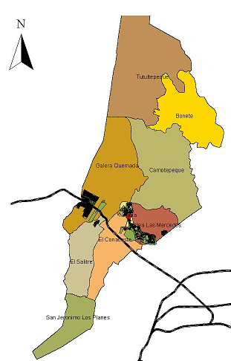

ELABORO: |  |  |  | AUTORIZO:

 |  |  | José Francisco Amaya Rodríguez |  |  | Ing Adolfo Barrios
 |  | Enc. Prevensión y Riesgo |  |  | Coord. Comisión Mcpal. Protección Civil

20
ANTECEDENTES

1- | Diagnóstico del problema
 | ¿ Cómo surge el problema?
 | ¿Qué efectos causa?/ Población afectada directamente e indirectamente
 | ¿ Cómo afecta a la colectividad?

 | 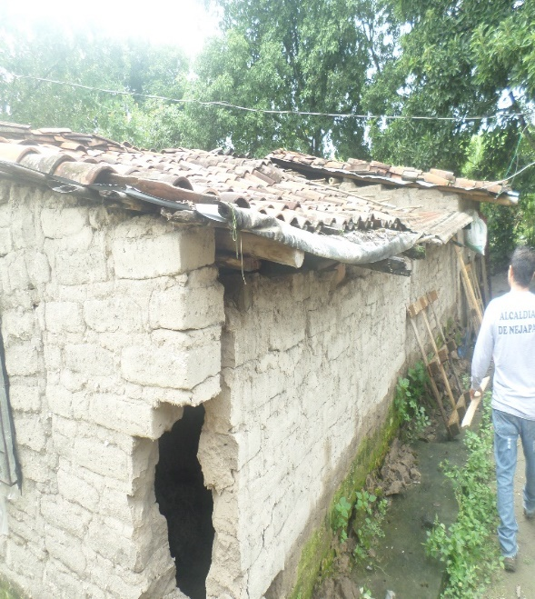 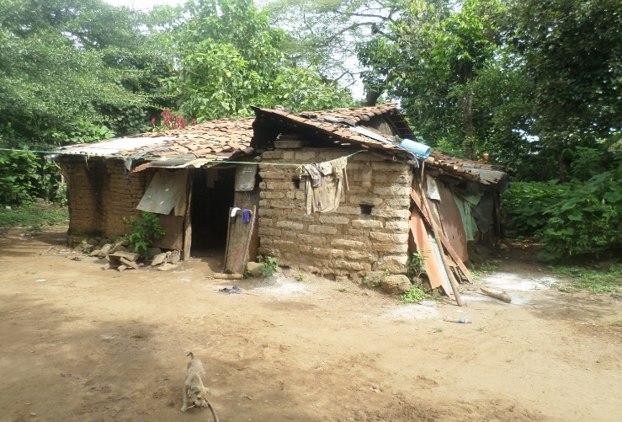

 | el municipio de nejapa , se compone por ocho cantones , donde 7 de ellos conforman la zona rural en un 80% , en la cual la cual una parte de personas que habitan en lo rural son de escasos recursos economicos, y con un indice mayor de vulnerabilidad fisica estructural a los que habitan en el casco urbano ,nejapa se considera pueblo durmiente la mayoria de sus habitantes trabajan afuera del municipio por su condicion economica.
 | el objetivos principal es ayudar a las personas de escasos recursos economicos , que tengan altos indices de vulnerabilidad en la infraestructura de sus viviendas en el municipio de Nejapa derivados de los efectos de la tormenta tropical Amanda en su paso por el país.

 | una de las estrategias principales del concejo municipal, es de delegar a la unidad de gestion y riesgo ya que tiene la iniciativa de esta carpeta tecnica para ayudar a las familias que sufrieron los estragos de la tormenta tropical Amanda, y perdieron total o parcialmente su vivienda o presenta algun tipo de vulnerabilidad de tipo estructural.

 | el mecanismo es a traves una inspeccion y verificacion de la situacion previa realizada por el equipo de la Comision Municipal de Proteccion Civil expuesta a traves de un documento para la evaluacion de daños provocados por la tormenta tropical Amanda , para ello se identifico el problema si existe como es expresado por el demandante se le apoya con lo que el tecnico evalue conveniente segun su situacion economica.
2- | Población beneficiada directamente por el Proyecto:

 | se realiza la respectiva verificacion de la elaboracion de las pequeñas obras , para las cuales solicitaron el apoyo y el buen uso de los recursos en beneficio de todas y todos los habitantes del municipio.
3- | ¿ Que se ha hecho al respecto para afrontar dicha problemática?

 | apoyar a nuestros habitantes , para mejorar la calidad de vida , a traves de proyectos sociales que ayuden a disminuir vulnerabilidad para evitar riesgos futuros implementando mecanismos de mitigacion a traves de pequeñas obras de infraestructura.

4- | ¿Quién los ha apoyada anteriormente y que ha hecho?
 | ¿Qué organización ó Institución?

 | La Alcaldia Municipal de Nejapa, basado en su plan de gobierno municipal y en el compromiso del bienestar del pueblo Nejapense ha apoyado mediante proyectos de la unidad de gestion de riesgos la donacion de materiales a familias de bajos recursos, no obstante en esta ocasion se ve la necesidad de crear este proyecto especificamente para apoyar a todas aquellas familias de bajos recursos economicos que sufrieron los estragos de la tormenta tropical Amanda quien a su paso dejo vulnerables a muchas de las familias de nuestro municipio.

5- | En que resuelve el problema ?

 | ayuda a disminuir la problemática de vulnerabilidad, brindando apoyo a todo a quellos habitantes afectados por la tormenta tropical Amanda y que en verdad lo necesiten y que hagan buen uso del recurso brindado y contribuir a mejorar la calidad de vida de muchos nucleos familiares.
6- | ¿Qué estrategias se han planteado para alcanzar los objetivos?
 | disminuir la vulnerabilidad estructural en techo, proteccion de muros , obras de mitigacion con el fin de reducir riesgos existentes en zonas de riesgo.

30.1
INGENIERIA DEL PROYECTO

1- | DESCRIPCION DEL PROYECTO:

UN TECHO PARA PROTECCION A LA FAMILIA ES UNA NESESIDAD BASICA.
FAMILIAS AFECTADAS POR LA TORMETA TROPICAL AMANDA
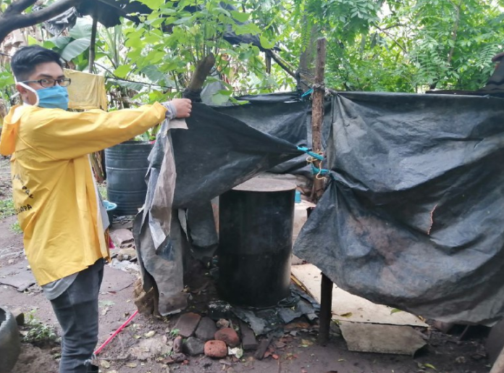 | 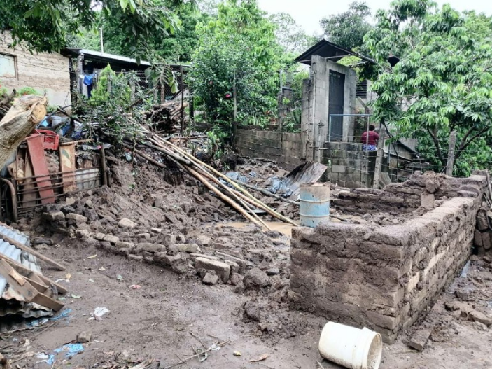 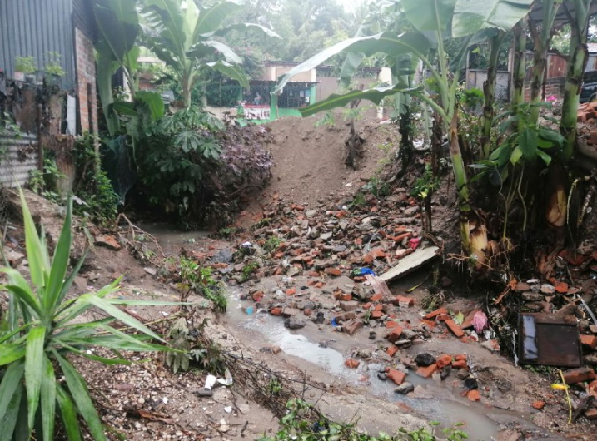

 | El proyecto se ha fromulado debido a la necesidad de atender a las familias afectadas por la tormenta tropical Amanda quien ingreso a nuestro pais el Sabado 30 de mayo de 2020 y debido a las fuertes lluvias dejo vulnerables muchas viviendas del municipio, se desplego el equipo de la Comision Municipal de Proteccion Civil de Nejapa a realizar evaluaciones de daños se han identicado 133 familias sumando 600 personas afectadas, mismas a quienes se han identificados las necesidades de infraestructura y se propone un presupuesto para apoyar en la mejora de sus viviendas o pequeñas obras de mitigacion, para dar seguridad a los habitates en sus viviendas.

 | la municipalidad lidera estos esfuerzos con el fin de fortalcer las comunidades, implementando proyecto que beneficien a los sectores mas bajos, y asi disminuir indices de vulnerabilidad en el municipio de nejapa.

 | Ø familias beneficiadas: se beneficiarian familias 133 de diferentes zonas del municipio.

 | Ø entrega de materiales
 | La entrega se realizara a las familas cuyas viviendas se realizo la evaluacion de daños, con la cual se identificaron las necesidades de tipo estructural o de algun bien basico en el caso de las personas que sufrieron grave afectacion

Las zonas mas afectadas por la tormenta tropical amanda fueron:
 | Cuesta blanca
 | Canton Galera Quemada
 | San Jeronimo los Planes

2- | OBJETIVOS:

A- | Objetivo General:

 | apoyar a la poblacion de bajos recursos economicos ,implementando proyectos que ayuden a disminuir la vulnerabilidad, garantizando una mejor calidad de vida a la poblacion.

B- | Objetivos Específicos:

 | 1. Garantizar la aprobación financiera de la presente para carpeta para su ejecucion en las familias de bajos recursos de dichas comunidades.
 | 2. proporcionar ayuda a la poblacion , priorizando necesidades y situaciones en las que las familias se encuentren, a traves de los resultados de la evaluacion de daños en el municipio de Nejapa.
 | 3. Garantizar el uso adecuado de los materiales mediante visitas aleatorias , verificaco la utilizacion de los materiales de manera adecuada para mitigar futuros riesgos en sus viviendas.
C- | M e t as :
 | comprometer el uso adecuado de la donacion, y concientizar a la poblacion la importancia del buen uso de los recursos, para mejorar asi su calidad de vida y el de su nucleo familiar, a traves de un entorno seguro y confiable.

30.2
3- | PRESUPUESTO:

 | Costo total del proyecto: |  |  | $100,300.00

 | Costo para Funcionamiento : |  |  | $100,300.00

 | Costo para Prevención: |  |  | $-

 |  | Presupuesto del Proyecto:

 | PARTIDAS |  |  | SOLICITADO PARA |  | SOLICITADO PARA
 |  |  |  | FUNCIONAMIENTO |  | PREVENCIÓN |  | SUBTOTALES
 | A. MATERIALES |  | $ | 98,835.00 | $ | 0.00 | $ | 98,835.00
 |  |  | $ |  | $ |  | $ | 0.00
 | B. HERRAMIENTAS |  | $ | 0.00 | $ | 0.00 | $ | 0.00
 |  |  | $ |  | $ |  | $ | 0.00
 | C. ALIMENTACIÓN (jornadas) |  | $ | 0.00 | $ | 0.00 | $ | 0.00
 | D. MANO DE OBRA |  | $ | 0.00 | $ | 0.00 | $ | 0.00
 | E. GASTO BANCARIO |  | $ | 30.00 | $ | 0.00 | $ | 30.00
 | F. IMPREVISTO |  | $ | 1,435.00 | $ | 0.00 | $ | 1,435.00
 | TOTAL ESTIMADO: |  | $ | 100,300.00 | $ | 0.00 | $ | 100,300.00

